离校故事线
 |  |  |  |  |  |  | 【随机事件-正向】 |  | 【随机事件-负向】 |  | 【社会关系】 |  |  | 【爱好】 |  | 【社会新闻】
 |  |  |  |  |  |  | 种类 | 文案 | 种类 | 文案 | 种类 | 晋升所需时间（年） | 文案 | 种类 | 文案 | 种类+文案
 |  |  |  |  |  |  | 彩票中奖 | 你突然中了彩票大奖，生活迎来巨大转机。 | 出车祸 | 你不幸遭遇车祸，身体多处受伤，需长时间康复。 | 相亲 | 0-3 | 家人安排你去相亲，你怀揣着复杂心情赴约。 | 健身 | 你开始坚持健身，身体和精神状态逐渐变好。 | seekdeep发布最新模型，并免费
 |  |  |  |  |  |  | 投资成功 | 你投资的项目大获成功，获得丰厚回报。 | 抑郁 | 你陷入抑郁，情绪低落，对生活失去信心。 | 谈恋爱 | 1-5 | 你与恋人陷入热恋，共同规划未来，感情甜蜜。 | 入坑手游 | 你入坑某款手游，投入大量时间和精力。 | 我国两极分化循序减小，人民幸福指数进一步提高
 |  |  |  |  |  |  | 遇到挚友 | 你遇到一位挚友，与你志同道合，关系日益深厚。 | 家中被盗 | 你突然下岗，失去经济来源，生活陷入困境。 | 结婚 | 0-5 | 你与伴侣步入婚姻殿堂，开始全新生活旅程。 | 收集jellycat | 你热衷收集jellycat玩偶，家中摆满各种款式。 | 通用人工智能将超越人类智慧，引发全球伦理和就业的地震式变革
 |  |  |  |  |  |  | 偶遇明星 | 你在出行时偶遇了喜爱的明星，成功拿到签名与合照 | 突发恶疾 | 你突发恶疾，病情严重，需立即住院治疗。 | 生孩子 | 0-6 | 你迎来自己的孩子，感受新生命带来的喜悦。 | 徒步旅行 | 你热爱徒步旅行，欣赏自然风景，挑战自我。 | 量子计算将瞬间破解当今最强加密，让世界信息安全格局一夜重建
 |  |  |  |  |  |  | 抢到演唱会门票 | 你提前一分钟抢票，抢到了最火爆演唱会的VIP坐席 | 社交孤立 | 你因社交圈子小，性格内向，陷入社交孤立。 | 孩子上学 | 6-7 | 你为孩子选择合适学校，希望其接受良好教育。 | 看网文 | 你沉迷看网文，每天花费大量时间浏览。 | 人形机器人将像智能手机一样普及，甚至可能抢走一半的工作岗位
 |  |  |  |  |  |  |  |  | 家庭成员突发重大疾病 | 家庭成员突发重大疾病，你需四处筹措医疗费用。 | 离婚 | random产生 | 你与伴侣因性格不合，最终选择离婚，各自开始新生活。 | 画漫画 | 你对绘画感兴趣，开始学习画漫画，不断提升技巧。 | 自动驾驶将让方向盘成为古董，车祸成为历史，城市为无人驾驶重塑
 |  |  |  |  |  |  |  |  | 技能被替代 | 你掌握的技能被新技术替代，面临职业危机。 | 买车 |  | 你贷款购买人生第一辆车，出行更加方便。 | 跑步，参加马拉松 | 你热衷跑步，还参加马拉松，突破身体极限。 | 全球债务将突破500万亿美元，压得世界经济喘不过气
 |  |  |  |  |  |  |  |  | 秃顶 | 你出现秃顶，对形象产生影响，内心感到焦虑。 | 买房 |  | 你经过努力，终于买下属于自己的房子。 | 摄影 | 你喜欢摄影，走遍各地拍摄美景与人文。 | 低空经济将井喷式爆发，天空中飞行汽车穿梭，彻底改变城市生活节奏
 |  |  |  |  |  |  |  |  | 掉发 | 你掉发严重，头发越来越稀疏，尝试多种方法解决。
 | 发生时间 |  |  | 【必会出现一种的随机事件-负向】 |  |  |  |  |  |  | 父母离世 |  | 你父母因年老体衰离世，你陷入深深悲痛。 | 学习小语种 | 你对小语种感兴趣，开始学习并逐渐精通。 | 可再生能源将全面压制煤炭，让传统能源巨头黯然退场
发论文：Science Nature PNAS 柳叶刀 | 2级-1 |  | 你发了篇[Science, Nature, PNAS, 柳叶刀]同事发来表情包恭喜学术KPI达成。 | 加班 | 前1/2时间 | 你长期加班，身体疲惫，工作效率有所下降。 |  |  |  |  | 朋友离世 |  | 你朋友因意外或疾病离世，你内心充满悲伤。 | 桌游 | 你热爱桌游，常与朋友聚会玩乐，享受互动乐趣。 | 中国每三个人中就有一个老人，养老产业将成为经济顶梁柱
国家五大科技计划：国家自然科学基金、国家科技重大专项、国家重点研发计划、技术创新引导专项（基金）、基地和人才专项 |  |  | 你承担[国家自然科学基金, 国家科技重大专项, 国家重点研发计划, 技术创新引导专项（基金）, 基地和人才专项]科研经费到账时直接原地起飞。 | 辞职 | 后1/2时间 | 你对工作不满，思考再三后选择递交辞职信。 |  |  |  |  |  |  |  | 养猫 | 你决定养猫，感受与猫咪相处的温馨时光。 | 半数国人深陷健康泥潭，医疗系统将面临史无前例的考验
四小青：优青、青年长江、万人青拔、海外优青 | 4级-2 | 、 | 你拿下[优青, 青年长江, 万人青拔, 海外优青]后同事发来消息四小青就差万人青拔了冲。 | 被裁 | 后1/2时间 | 公司效益不好，你不幸被裁，开始寻找新机会。 |  |  |  |  | 孩子工作 |  | 孩子完成学业后找到一份工作，虽然离你很远，但你非常欣慰孩子长大成才 | 养狗 | 你选择养狗，与忠诚伙伴相伴，生活充满欢乐。 | 养老问题将像巨石压顶，引发全民焦虑
四大青：杰青、长江学者、万人领军、高层次引才计划 | 6级-2 |  | 你评上[杰青, 长江学者, 万人领军, 高层次引才计划]，学生送外号四大青之光你回怼先卷够论文再说。 |  |  |  |  |  |  |  | 孩子结婚 |  | 孩子与另一半步入婚姻殿堂，你上台送出祝福 | 烹饪、烘焙 | 你对烹饪烘焙感兴趣，制作美食分享给他人。 | 气温飙升，海平面上升吞噬沿海城市，人类与自然的博弈白热化
两院院士：中科院、工程院院士 | 8级-3 |  | 你当选[中科院, 工程院]院士，学生举牌从卷王到顶流院士之路yyds。 |  |  |  |  |  |  |  |  |  |  | 养花 | 你养了几个盆景，提升生活志趣。 | 水资源短缺引发全球争端，水比石油更珍贵，战争一触即发
 |  |  |  |  |  |  |  |  |  |  |  |  |  | 养鱼 | 你养了几条金鱼，回味儿时养鱼的快乐。 | 真空管道列车风驰电掣，2小时跨越大洲，重新定义距离和时间
公共服务：讲课/参加讲座 | 删？ |  |  |  |  |  |  |  |  |  |  |  |  | 打麻将 | 你迷上麻将，经常约好友开局。 | 人类寿命大幅延长，百岁人生常态，死亡变得遥远
65岁退休，达不成级别就不要达成了 |  |  |  |  |  |  |  |  |  |  |  |  |  |  |  | 大脑思维信息存储普及，人类思想永存，意识上传成现实
 |  |  |  |  |  |  |  |  |  |  |  |  |  |  |  | 虚拟现实全面入侵零售和教育，彻底改变消费和学习方式
 |  |  |  |  |  |  |  |  |  |  |  |  |  |  |  | 在线远程办公席卷全球，办公室逐渐消失，工作效率飞跃提升
 |  |  |  |  |  |  |  |  |  |  |  |  |  |  |  | 中瑞自贸协定升级为全球经济合作树立典范，贸易壁垒打破
 |  |  |  |  |  |  |  |  |  |  |  |  |  |  |  | 申根区扩容让欧洲旅行无障碍，人员物资自由流通
 |  |  |  |  |  |  |  |  |  |  |  |  |  |  |  | 中国载人航天迈向深空，月球基地建成，星际殖民起步
 |  |  |  | https://zhuanlan.zhihu.com/p/475487121 |  |  |  |  |  |  |  |  |  | （选取有代表性的节点，描述得形象一些）
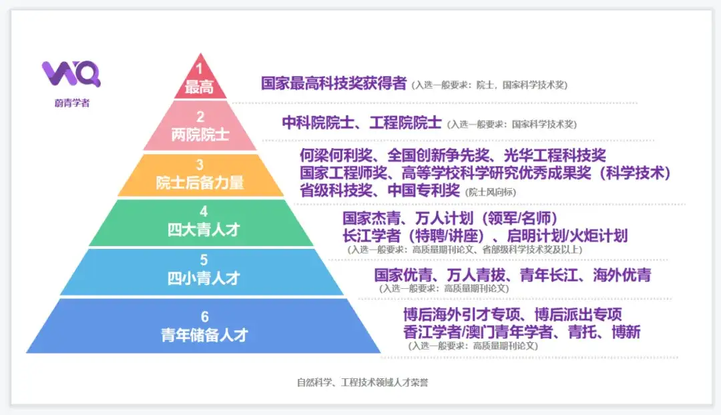
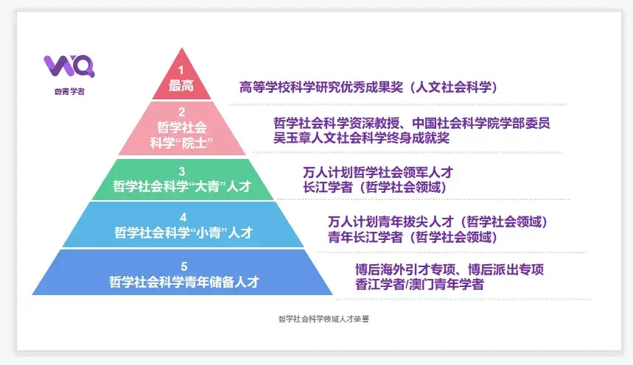

https://www.zhihu.com/question/277354933
https://blog.csdn.net/weixin_60784949/article/details/142729312
https://www.weiqingxuezhe.com/articles/490

